Hinweise
Versionshinweis |  | Hinweis:
Stand 2025 |  | Hier kannst du Geschäftsreisen dokumentieren, die nicht in der Buchhaltung erfasst sind
 |  | oder Dienstreisen, die nicht vom Arbeitgeber erstattet wurden.
Eingabefelder
Die Eingabefelder in den Arbeitsblättern sind farbig unterlegt. Bitte fülle alle farbig markierten Eingabefelder entsprechend aus.

 |  |  | Anreisetag
Upload Deiner Belege |  |  | Vollständiger Abwesenheitstag
Lade folgende Belege zusätzlich zu diesem Nachweis in die zuno.tax Cloud hoch: |  |  | Abreisetag
 | – Reisekostenbelege |  | An- & Abreisetag
 | – Hotelrechnungen
 | – Fahrkarten
 | – sonstige Belege zur Reise

→ Login zuno.tax Cloud
Upload Deiner Nachweise
Je nachdem, ob Du angestellt oder selbstständig bist, lade die Unterlagen bitte in der zuno.tax Cloud in den entsprechenden Ordner hoch.

Geschäfts- & Dienstreisen
Nachweis-Nr.: N1001
📂 | Ordner-Pfad bei einer Anstellung:
 | Belege Steuern → Steuerjahr (z.B. 2024) → Unsortiert → Arbeitnehmer

📂 | Ordner-Pfad bei einer selbstständigen Tätigkeit:
 | Belege Steuern → Steuerjahr (z.B. 2024) → Unsortiert → Gewerbebetriebe & Selbstständigkeit

Deine Daten – Eintägige Reisen
Nachweis-Nr.: N1001
 | Nachweis zu Geschäfts- bzw. Dienstreisen |  |  | Hier kannst du Geschäftsreisen dokumentieren, die nicht in der Buchhaltung erfasst sind oder Dienstreisen, die nicht vom Arbeitgeber erstattet wurden.

 | Allgemeine Angaben
 |  |  |  |  |  |  |  | * Pflichtfeld
 | Für welche Tätigkeit wurden die Reisen unternommen?* |  |  |  |  | FALSE | Anstellung
 | Du hast beides? Dann lade bitte pro Art einen eigenen Nachweis hoch. |  |  |  |  | FALSE | Selbstständig

 | Name, Vorname*

 | Für welches Jahr möchtest du die Kosten eintragen?

 | Eintägige Reisen
 | Hier trögst Du nur die Reisen an, an denen du am selben Tag an- und wieder abgereist bist. Du wartst mehrere Tage unterwegs?
 | Trage diese Reisen bitte hier ein.
 |  | Reisedauer |  |  |  | Reiseziel | Reisezweck | Verpflegung |  |  | Fahrtkosten mit dem privatem PKW |  |  | Fahrtkosten (tatsächliche Kosten, bitte Belege beifügen) |  |  |  | Reisenebenkosten (z.B. Kursmaterial, Trinkgeld)
Nr. | Art | Datum | Abfahrt | Rückkehr | Abwesenheit | Ort | z.B. Teilnahme an Messe | Beschreibung | ggf. Zuzahlungen vom Arbeitgeber |  | gefahrene Kilometer (Hin-& Rückfahrt) | Kilometer– pauschale | Kosten | Taxi | Zug | S-Bahn | Fahrtkosten gesamt | Betrag gesamt | Beschreibung
0 | eintägige Reise | 2024-01-13 | 8:00:00 | 19:00:00 | 11:00:00 | München | Teilnahme an Workshop | z.B. Frühstück, Mittagessen, Abendessen | z.B. Dein Arbeitgeber zahlt für das Mittagessen 12 € |  | 235.00 | 0.30 € | 70.50 € | 0.00€ | 0.00€ | 0.00€ | 70.50€ | 75.00€ | Kursmaterial für Workshop
1 | eintägige Reise |  | 0:00:00 | 0:00:00 | 0:00:00 |  |  |  |  | Hinweis: Warst Du bei Deiner eintägigen Reise länger als 8 Stunden von Deinem Wohnort oder Büro abwesend, wird automatisch eine Verpflegungspauschale von 14 € berücksichtigt. |  | 0.30 € | 0.00 € |  |  |  | 0.00€
2 | eintägige Reise |  | 0:00:00 | 0:00:00 | 0:00:00 |  |  |  |  |  |  | 0.30 € | 0.00 € |  |  |  | 0.00€
3 | eintägige Reise |  | 0:00:00 | 0:00:00 | 0:00:00 |  |  |  |  |  |  | 0.30 € | 0.00 € |  |  |  | 0.00€
4 | eintägige Reise |  | 0:00:00 | 0:00:00 | 0:00:00 |  |  |  |  |  |  | 0.30 € | 0.00 € |  |  |  | 0.00€
5 | eintägige Reise |  | 0:00:00 | 0:00:00 | 0:00:00 |  |  |  |  |  |  | 0.30 € | 0.00 € |  |  |  | 0.00€
6 | eintägige Reise |  | 0:00:00 | 0:00:00 | 0:00:00 |  |  |  |  |  |  | 0.30 € | 0.00 € |  |  |  | 0.00€
7 | eintägige Reise |  | 0:00:00 | 0:00:00 | 0:00:00 |  |  |  |  |  |  | 0.30 € | 0.00 € |  |  |  | 0.00€
8 | eintägige Reise |  | 0:00:00 | 0:00:00 | 0:00:00 |  |  |  |  |  |  | 0.30 € | 0.00 € |  |  |  | 0.00€
9 | eintägige Reise |  | 0:00:00 | 0:00:00 | 0:00:00 |  |  |  |  |  |  | 0.30 € | 0.00 € |  |  |  | 0.00€
10 | eintägige Reise |  | 0:00:00 | 0:00:00 | 0:00:00 |  |  |  |  |  |  | 0.30 € | 0.00 € |  |  |  | 0.00€
11 | eintägige Reise |  | 0:00:00 | 0:00:00 | 0:00:00 |  |  |  |  |  |  | 0.30 € | 0.00 € |  |  |  | 0.00€
12 | eintägige Reise |  | 0:00:00 | 0:00:00 | 0:00:00 |  |  |  |  |  |  | 0.30 € | 0.00 € |  |  |  | 0.00€
13 | eintägige Reise |  | 0:00:00 | 0:00:00 | 0:00:00 |  |  |  |  |  |  | 0.30 € | 0.00 € |  |  |  | 0.00€
14 | eintägige Reise |  | 0:00:00 | 0:00:00 | 0:00:00 |  |  |  |  |  |  | 0.30 € | 0.00 € |  |  |  | 0.00€
15 | eintägige Reise |  | 0:00:00 | 0:00:00 | 0:00:00 |  |  |  |  |  |  | 0.30 € | 0.00 € |  |  |  | 0.00€
16 | eintägige Reise |  | 0:00:00 | 0:00:00 | 0:00:00 |  |  |  |  |  |  | 0.30 € | 0.00 € |  |  |  | 0.00€
17 | eintägige Reise |  | 0:00:00 | 0:00:00 | 0:00:00 |  |  |  |  |  |  | 0.30 € | 0.00 € |  |  |  | 0.00€
18 | eintägige Reise |  | 0:00:00 | 0:00:00 | 0:00:00 |  |  |  |  |  |  | 0.30 € | 0.00 € |  |  |  | 0.00€
19 | eintägige Reise |  | 0:00:00 | 0:00:00 | 0:00:00 |  |  |  |  |  |  | 0.30 € | 0.00 € |  |  |  | 0.00€
20 | eintägige Reise |  | 0:00:00 | 0:00:00 | 0:00:00 |  |  |  |  |  |  | 0.30 € | 0.00 € |  |  |  | 0.00€
21 | eintägige Reise |  | 0:00:00 | 0:00:00 | 0:00:00 |  |  |  |  |  |  | 0.30 € | 0.00 € |  |  |  | 0.00€
22 | eintägige Reise |  | 0:00:00 | 0:00:00 | 0:00:00 |  |  |  |  |  |  | 0.30 € | 0.00 € |  |  |  | 0.00€
23 | eintägige Reise |  | 0:00:00 | 0:00:00 | 0:00:00 |  |  |  |  |  |  | 0.30 € | 0.00 € |  |  |  | 0.00€
24 | eintägige Reise |  | 0:00:00 | 0:00:00 | 0:00:00 |  |  |  |  |  |  | 0.30 € | 0.00 € |  |  |  | 0.00€
25 | eintägige Reise |  | 0:00:00 | 0:00:00 | 0:00:00 |  |  |  |  |  |  | 0.30 € | 0.00 € |  |  |  | 0.00€
26 | eintägige Reise |  | 0:00:00 | 0:00:00 | 0:00:00 |  |  |  |  |  |  | 0.30 € | 0.00 € |  |  |  | 0.00€
27 | eintägige Reise |  | 0:00:00 | 0:00:00 | 0:00:00 |  |  |  |  |  |  | 0.30 € | 0.00 € |  |  |  | 0.00€
28 | eintägige Reise |  | 0:00:00 | 0:00:00 | 0:00:00 |  |  |  |  |  |  | 0.30 € | 0.00 € |  |  |  | 0.00€
29 | eintägige Reise |  | 0:00:00 | 0:00:00 | 0:00:00 |  |  |  |  |  |  | 0.30 € | 0.00 € |  |  |  | 0.00€
30 | eintägige Reise |  | 0:00:00 | 0:00:00 | 0:00:00 |  |  |  |  |  |  | 0.30 € | 0.00 € |  |  |  | 0.00€

Deine Daten – Mehrtägige Reise
Nachweis-Nr.: N1001
 | Nachweis zu Geschäfts- bzw. Dienstreisen |  |  | Hier kannst du Geschäftsreisen dokumentieren, die nicht in der Buchhaltung erfasst sind oder Dienstreisen, die nicht vom Arbeitgeber erstattet wurden.

 | Allgemeine Angaben
 |  |  |  |  |  |  |  | * Pflichtfeld
 | Für welche Tätigkeit wurden die Reisen unternommen?* |  |  |  |  | FALSE | Anstellung
 | Du hast beides? Dann lade bitte pro Art einen eigenen Nachweis hoch. |  |  |  |  | FALSE | Selbstständig

 | Name, Vorname*

 | Für welches Jahr möchtest du die Kosten eintragen?

 | Mehrtägige Reisen
 | Hier trögst Du mehrtägige Reisen an. Gib dazu bitte an, wann Du an- bzw. abgereist bist.

 |  | Reisedauer |  |  |  | Reiseziel | Reisezweck | Verpflegung |  |  | Übernachtungskosten (von Dir bezahlt) |  | Fahrtkosten mit dem privatem PKW |  |  | Fahrtkosten (tatsächliche Kosten) |  |  |  | Reisenebenkosten (z.B. Kursmaterial, Trinkgeld)
 | Art | Abfahrt: Datum | Abfahrt: Uhrzeit | Rückkehr: Datum | Anfahrt: Uhrzeit | Ort | z.B. Teilnahme an Messe | Beschreibung | ggf. Zuzahlungen vom Arbeitgeber (z.B. Dein Arbeitgeber zahlt für das Mittagessen 12 €) |  | Übernachtungskosten ohne Frühstück (gesamt) | ggf. Kosten für das Frühstück | gefahrene Kilometer (Hin-& Rückfahrt) | Kilometer– pauschale | Kosten | Taxi | Zug | S-Bahn | Fahrtkosten gesamt | Betrag gesamt | Beschreibung
0 | Mehrtägige Reise | 2024-01-13 | 8:00:00 | 2024-01-15 | 16:00:00 | München | Teilnahme an Workshop | z.B. Frühstück, Mittagessen, Abendessen | 12.00€ | Hinweis: Für einen vollen Reisetag wird ein Tagessatz vin 28€ berechnet, für den ersten Reisetag (Anreise) bzw. letzten Reisetag (Abfahrt) wird jeweils eine Pauschale von 14 € berechnet. (Stand 2025) | 340.00€ | 40.00€ | 235.00 | 0.30 € | 70.50 € | 0.00€ | 0.00€ | 0.00€ | 70.50€ | 75.00€ | Kursmaterial für Workshop
1 | Mehrtägige Reise |  | 0:00:00 |  | 0:00:00 |  |  |  |  |  |  |  |  | 0.30 € | 0.00 € |  |  |  | 0.00€
2 | Mehrtägige Reise |  | 0:00:00 |  | 0:00:00 |  |  |  |  |  |  |  |  | 0.30 € | 0.00 € |  |  |  | 0.00€
3 | Mehrtägige Reise |  | 0:00:00 |  | 0:00:00 |  |  |  |  |  |  |  |  | 0.30 € | 0.00 € |  |  |  | 0.00€
4 | Mehrtägige Reise |  | 0:00:00 |  | 0:00:00 |  |  |  |  |  |  |  |  | 0.30 € | 0.00 € |  |  |  | 0.00€
5 | Mehrtägige Reise |  | 0:00:00 |  | 0:00:00 |  |  |  |  |  |  |  |  | 0.30 € | 0.00 € |  |  |  | 0.00€
6 | Mehrtägige Reise |  | 0:00:00 |  | 0:00:00 |  |  |  |  |  |  |  |  | 0.30 € | 0.00 € |  |  |  | 0.00€
7 | Mehrtägige Reise |  | 0:00:00 |  | 0:00:00 |  |  |  |  |  |  |  |  | 0.30 € | 0.00 € |  |  |  | 0.00€
8 | Mehrtägige Reise |  | 0:00:00 |  | 0:00:00 |  |  |  |  |  |  |  |  | 0.30 € | 0.00 € |  |  |  | 0.00€
9 | Mehrtägige Reise |  | 0:00:00 |  | 0:00:00 |  |  |  |  |  |  |  |  | 0.30 € | 0.00 € |  |  |  | 0.00€
10 | Mehrtägige Reise |  | 0:00:00 |  | 0:00:00 |  |  |  |  |  |  |  |  | 0.30 € | 0.00 € |  |  |  | 0.00€
11 | Mehrtägige Reise |  | 0:00:00 |  | 0:00:00 |  |  |  |  |  |  |  |  | 0.30 € | 0.00 € |  |  |  | 0.00€
12 | Mehrtägige Reise |  | 0:00:00 |  | 0:00:00 |  |  |  |  |  |  |  |  | 0.30 € | 0.00 € |  |  |  | 0.00€
13 | Mehrtägige Reise |  | 0:00:00 |  | 0:00:00 |  |  |  |  |  |  |  |  | 0.30 € | 0.00 € |  |  |  | 0.00€
14 | Mehrtägige Reise |  | 0:00:00 |  | 0:00:00 |  |  |  |  |  |  |  |  | 0.30 € | 0.00 € |  |  |  | 0.00€
...

Upload bei Selbstständigkeit
→ Login zuno.tax Cloud

Upload bei Anstellung
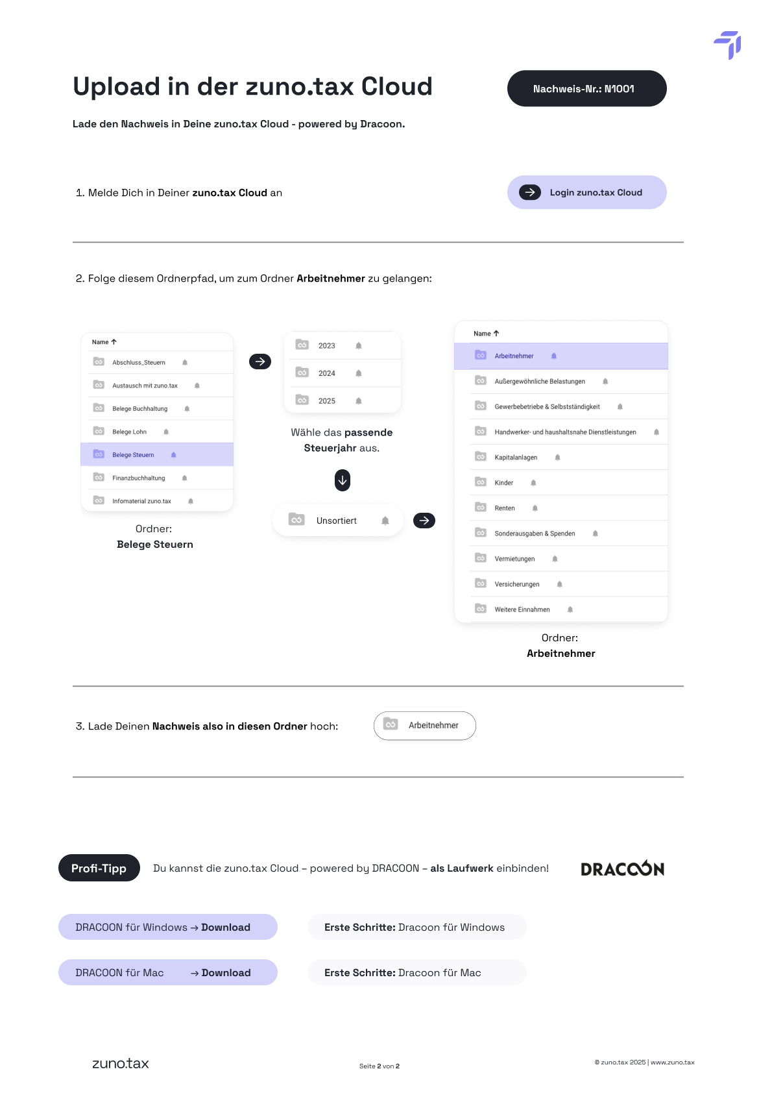

→ Login zuno.tax Cloud

